調査方法
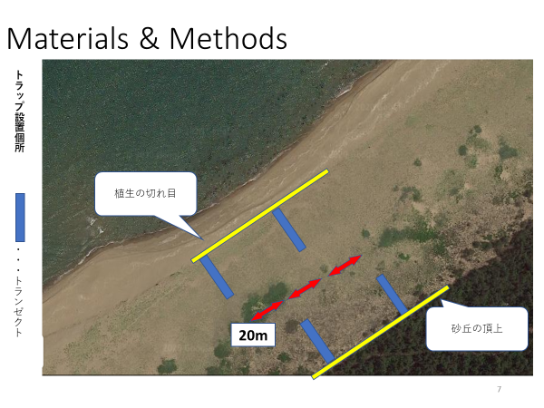
＜植生調査法＞
・石川県の海浜において、一つの調査地において4本のトランゼクトを引いた。
・それぞれのトランゼクトは20m以上の間隔を空け、2本のトランゼクトは汀線側の植生の切れ目から内陸側に、2本のトランゼクトは砂丘の頂上から汀線側に向けて設定した。
・1つのトランゼクト内には1m×1mの方形枠を1ｍ間隔で10個設置し、植生調査を行った。
・つまり一つの調査地において計40の方形枠を用いた植生調査を行った。

